画像
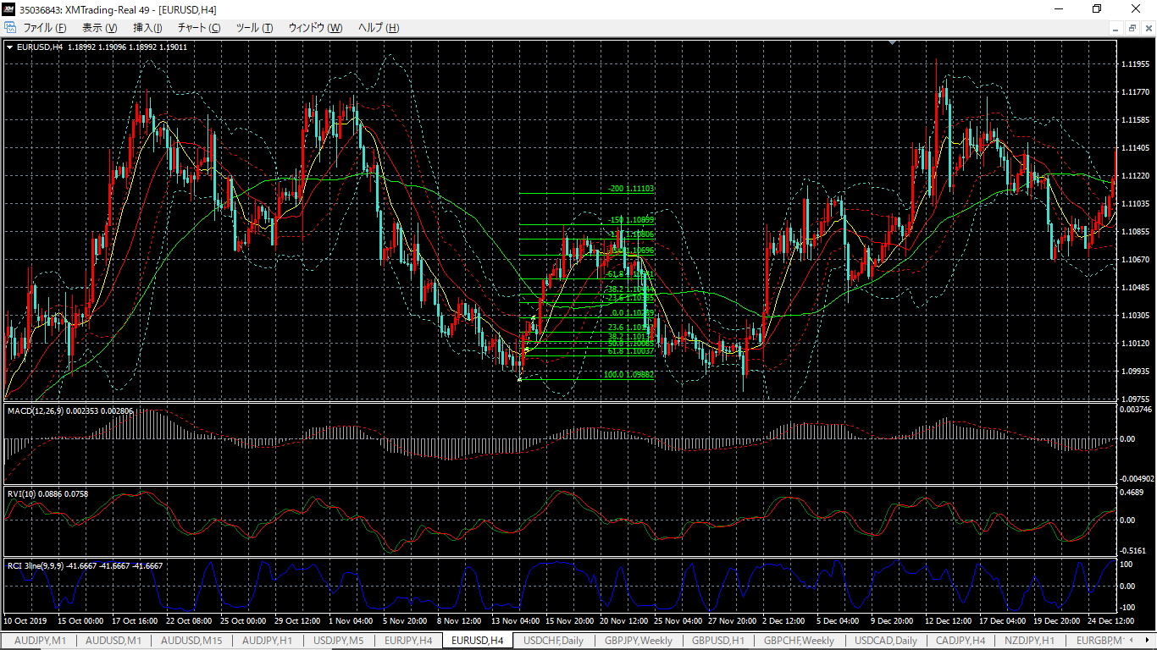

No.1
2019/11/15
H&S + EB

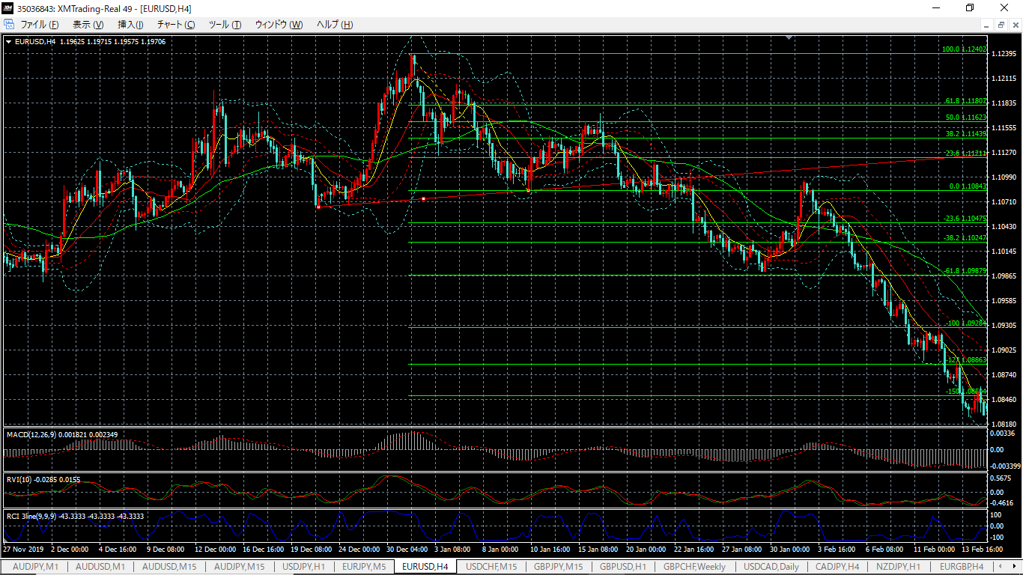

No.2
2020/1/22
H&S +EB

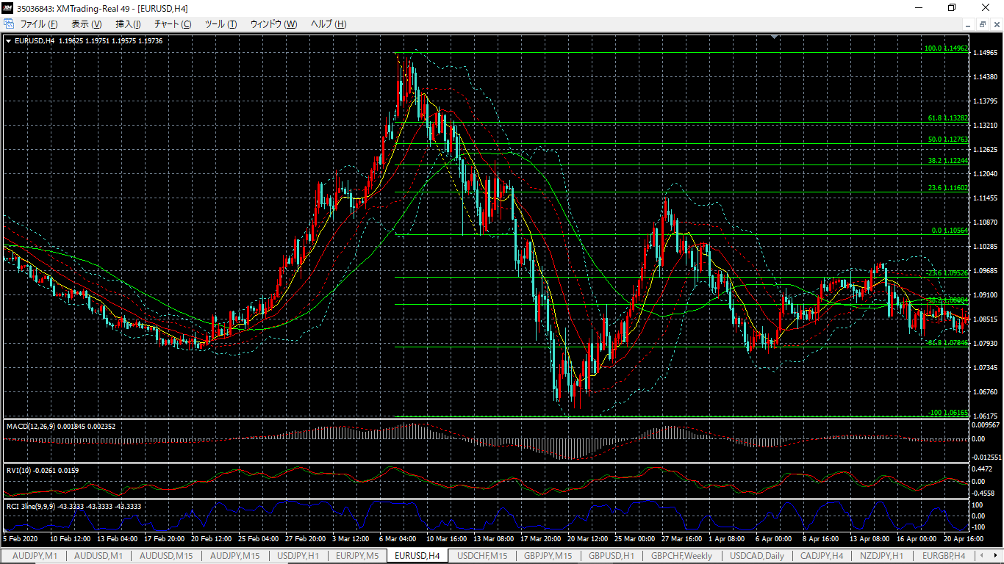

No.3
2020/3/17
H&S + PB/EB

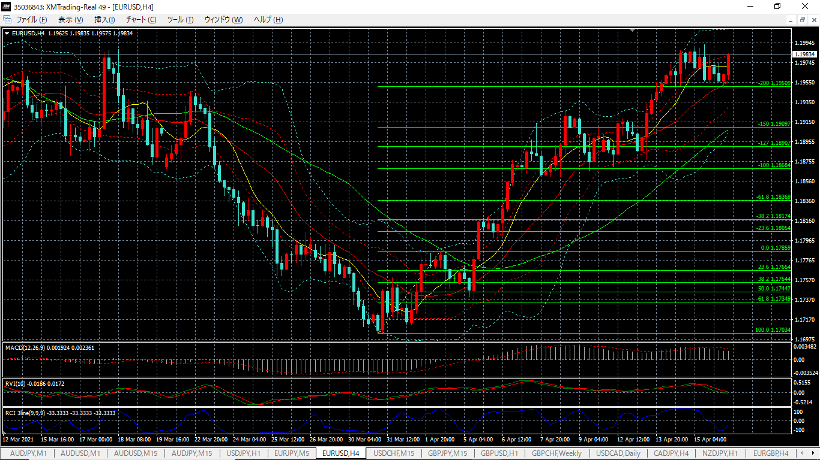

No.4
2021/4/5
H&S + EB

